Schématisation
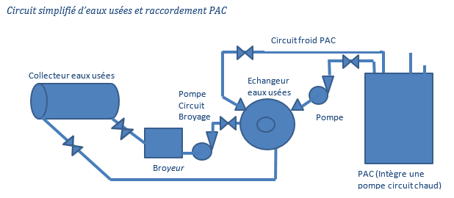
Objectif : Dimensionner les pompes (circulateur) et les diamètres des tuyauteries vers la PAC

 | Choix et dimensionnement des circuits chaud et froid de la PAC et du circuit des eaux usées.
 | (Voir schéma de l’installation du dossier technique).
 | · -Le circuit chaud relie l’échangeur eaux usées à la PAC. Il devra comporter 7 coudes, 8 m de tuyauterie, 2 vannes à passage direct et une pompe
 | · Le circuit froid relie la PAC au ballon tampon Il devra comporter 6 coudes, 4 m de tuyauterie et deux vannes à passage direct. La pompe de ce circuit est intégrée à la PAC
 | · Le circuit eaux usées sera dimensionné en fonction de l’échangeur et le broyeur
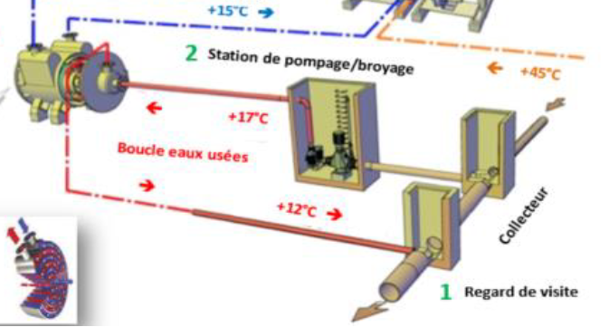
 | Dimensionner les pompes et les diamètres des tuyauteries de la PAC.

Calculs Généraux
Objectif : Dimensionner les pompes (circulateur) et les diamètres des tuyauteries vers la PAC
Quantifier les pertes de charges |  |  |  |  | Données d'entrée |  |  |  | Paramètres |  |  |  | Nombre de Reynolds |  |  | Donnée d'entrée

 | Nombre | coefficient de perte de charge |  |  |  |  |  |  |  |  |  |  | Re | 1.18E+05 | turbulent | choix des étudiants
coudes asp | 3 |  | 0.25 |  | masse volumique | 1000.00 | kg/m3 |  | diamètre des sections du réseaux |  |  |  | Umoyen | 1.81 | m/s
Convergent-divergent 65/100 (broyeur) | 2 |  | 0.3 |  | pesanteur | 9.81 | m/s² |  | DN 200 | 0.2 | mm
vannes de passage asp | 1 |  | 0.1 |  | débit egout | 167.00 | l/s |  | DN 60 | 0.065 | mm | choix 1 car DN pompe |  | 1.81 | m/s
coudes Ref | 4 |  | 0.25 |  | débit échangeur | 6.00 | l/s |  | DN 100 | 0.1 | mm |  | Umoyen ref | 1.81 | m/s
Convergent-divergent 65/100 (échangeur) | 2 |  | 0.3
vannes de passage Ref | 1 |  | 0.1 |  |  | 360.00 | l/min
tuyauterie Asp (conduite PVC) | 4 | m | 1.71E-02 |  |  | 21.60 | m3/h
tuyauterie Ref (conduite PVC) | 4 | m | 1.71E-02 |  | Hauteurs
 |  |  |  |  | Hauteur h1 (asp et ref) | 1.20 | m | choix 2 (valeur à compléter Cf onglet suivant) Elle conditionne l'installation finale
Calcul des pertes de charge par section et type |  |  |  |  | hauteur h1+h2 (ref et pompe) | 0.00 | m
 |  |  |  |  | hauteur h2 (asp et pompe) | 0.00 | m | (valeur à compléter Cf onglet suivant) Elle conditionne le NPSH
perte de charge régulière Asp |  | 1716.86 | Pa |  | Pasp | 1 | bar
perte de charge singulière Asp |  | 2370.31 | Pa |  | Pref | 1.00 | bar
perte de charge régulière Ref |  | 51716.86 | Pa |  | Pvap | 0.023 | bar
perte de charge singulière Ref |  | 2778.99 | Pa |  | NPSH requis | 0.69 | bar | choix 1 car NPSH pompe

PdC Echangeur |  |  |  |  | Hauteur manométrique (Ha+Hr+Ja+Jr+Pu)=Ja+Jr (circuit fermé)
Données d'entrée PdC |  | 50000 | Pa | Donnée échangeur | Hmt | 7.17 | m
Evolution de la Hmt [mCE] en fonction du débit [m3/h]
 |  |  |  |  | Rappel 1bars =10 mCE
Charge pompe deltaP
DeltaP | 7.04E+04 | Pa | débit nomi
DP =AQ²+B
A | 2.39E+08 | 24318.33 | 6.7550904097 |  | Visualiser la courbe réseau
B | 6.18E+04 | 6.30 |  |  | Débit [m3/h] | Débit [m3/s] | Hmt [mCE] | Hmt [bars]
 |  |  |  |  | 0 | 0.00 | 6.30 | 0.62968399592 | 21.60
NPSH |  |  |  |  | 1 | 0.00 | 6.30 | 0.62987163732 | 21.60
NPSH | 9.54 | m |  | Vérification 1 | 5 | 0.00 | 6.34 | 0.63437503093 | 21.60
NPSH requis | 7 | m |  |  | 10 | 0.00 | 6.48 | 0.64844813595 | 21.60
ecart | 2.54 |  | régle up to 0,5 |  | 20 | 0.01 | 7.05 | 0.70474055603 | 21.60
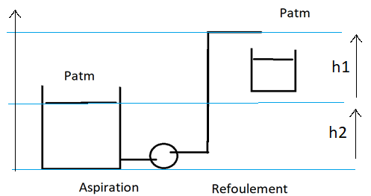
 |  |  |  |  | 30 | 0.01 | 7.99 | 0.79856125617 | 21.60
 |  |  |  |  | 40 | 0.01 | 9.30 | 0.92991023635 | 21.60
 |  |  |  |  | 50 | 0.01 | 10.99 | 1.0987874966 | 21.60
 |  |  |  |  | 60 | 0.02 | 13.05 | 1.3051930369 | 21.60
 |  |  |  |  | 70 | 0.02 | 15.49 | 1.5491268572 | 21.60
 |  |  |  |  | 80 | 0.02 | 18.31 | 1.8305889576 | 21.60
 |  |  |  |  | 90 | 0.03 | 21.50 | 2.1495793381 | 21.60
 |  |  |  |  | 100 | 0.03 | 25.06 | 2.5060979986 | 21.60
 |  |  |  |  | 120 | 0.03 | 33.32 | 3.3317201598 | 21.60

 |  |  |  |  | Attention au signede de h2 si la pompe est en aspiration mettre h2 négative

Biblio
http://processs.free.fr/Pages/VersionWeb.php?page=0906#Vannes_et_clapets

PdC échangeur
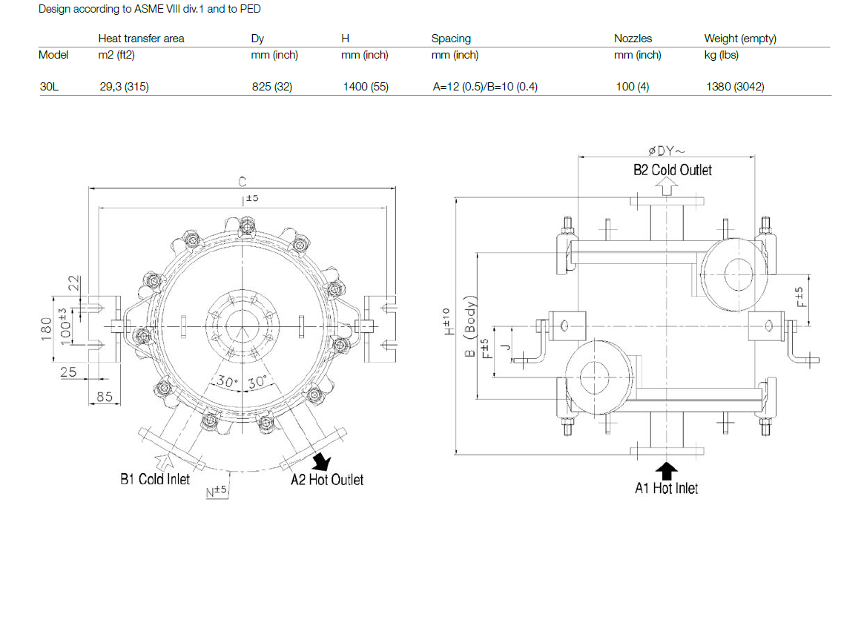
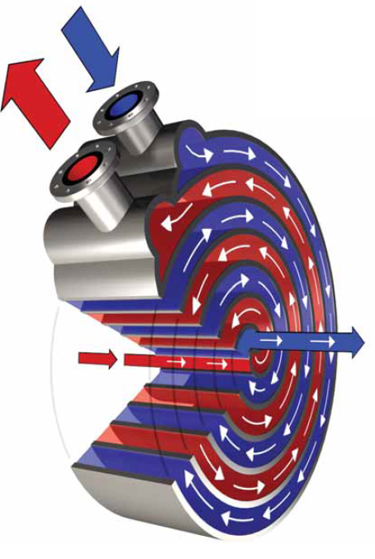
Objectif : Dimensionner les pertes de charge dans l'échangeur spiralé

 | Données d'entrée
 | Echangeur spiralé |  | model 30L
 |  |  | DN100
 |  | PdC | 50000 | Pa

 | PdC
 | http://formation.xpair.com/ Tous droits
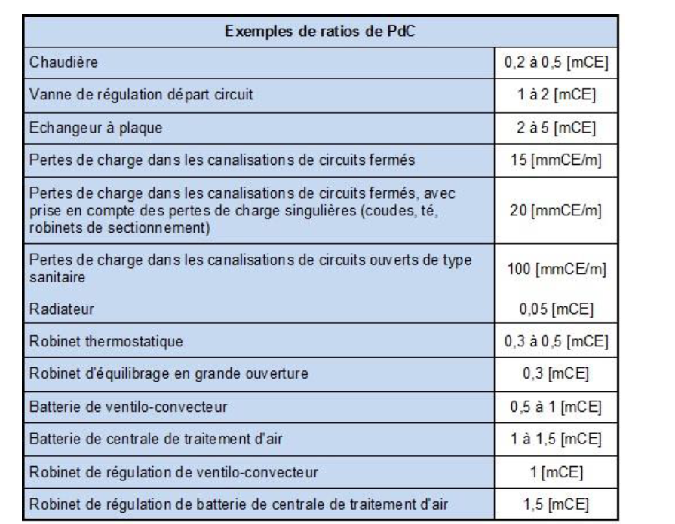
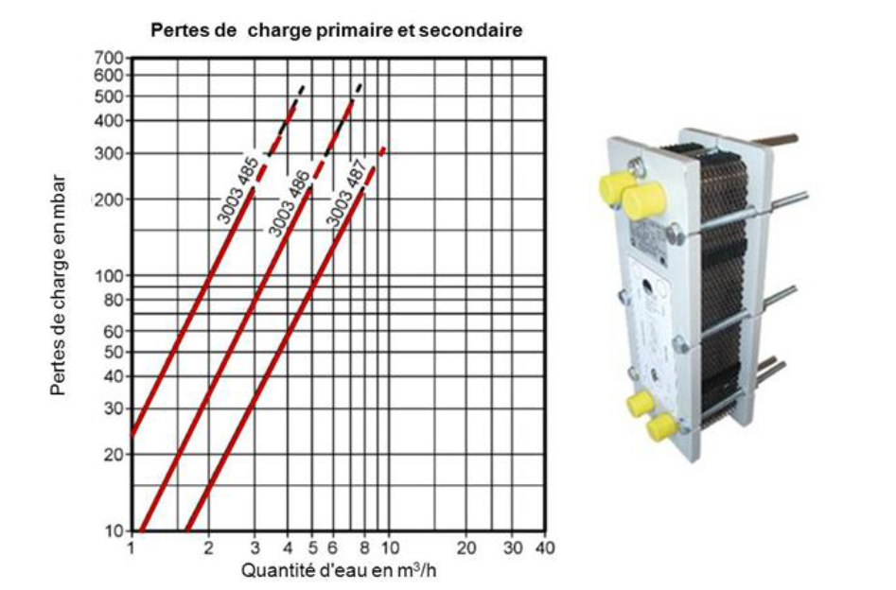

 | La technologie retenue :

choix de la pompe
Objectif : valider le choix de la pompe

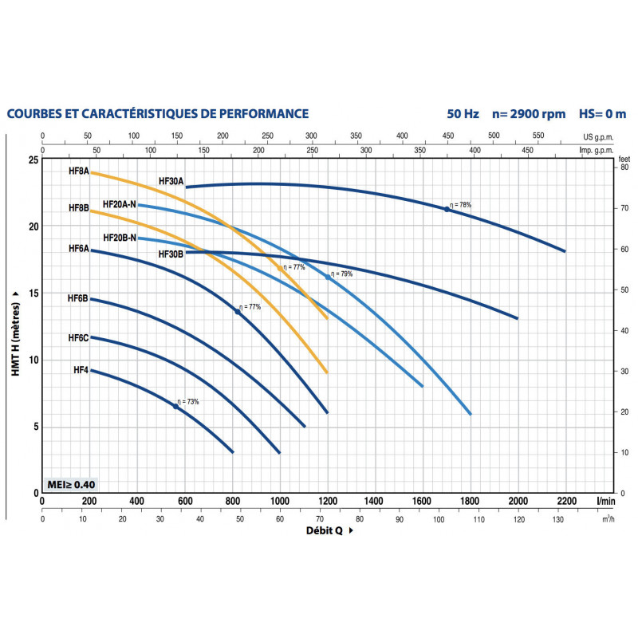
NPSH
NPSH | 9.54 | m
NPSH requis | 7.00 | m | NPSH ok | Méthode :

Hauteur manométrique (Ha+Hr+Ja+Jr+Pu)=Ja+Jr (circuit fermé) |  |  |  | Pour sélectionner un circulateur il faut :
Hmt | 7.17 | m |  | - connaître le débit du circuit,
Hmt HF4 | 7 | m | Attention Hmt nok | connaître les pertes de charge du circuit le plus défavorisé.
perte de charge à créer sur le réseau |  |  |  | Démarche à suivre pour effectuer une sélection
0.00 |  |  | m | 1- Sélectionner le type du circulateur sur le diagramme général
A ajouter en hauteur entre asp et pompe |  |  |  | 2- Sélectionner la courbe de fonctionnement du circulateur sur son diagramme spécifique

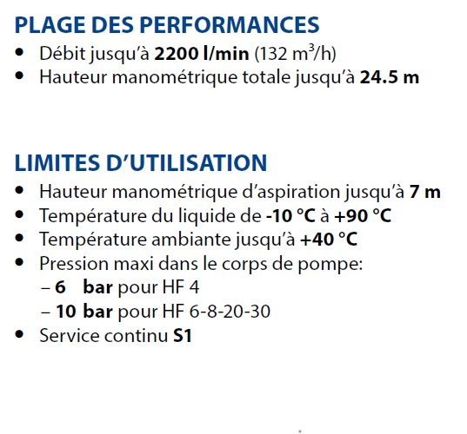

 |  | environ 1.2m

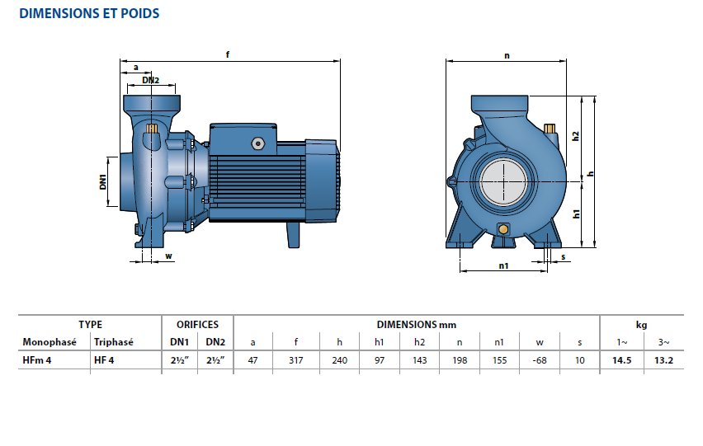

Biblio
https://www.maxicours.com/se/cours/selection-des-pompes-hydrauliques-volumetriques/
https://www.youtube.com/watch?v=q7xM_XgAIGQ

Fournisseur
https://www.labonnepompe.com/60-pompe-a-eau-pedrollo-hf-25-110-centrifuge-triphase-380v.html

Choix du broyeur
Objectif : valider le choix du broyeur

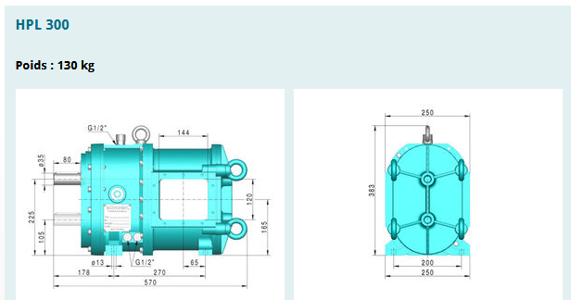
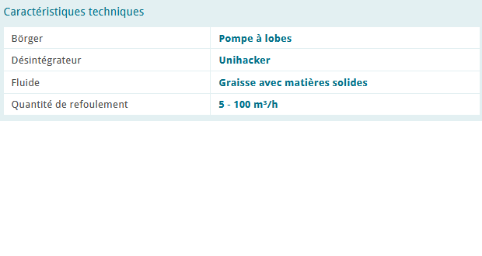

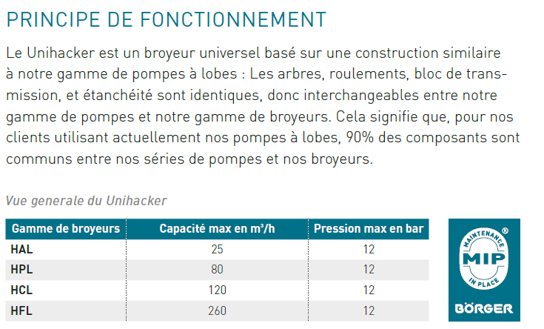

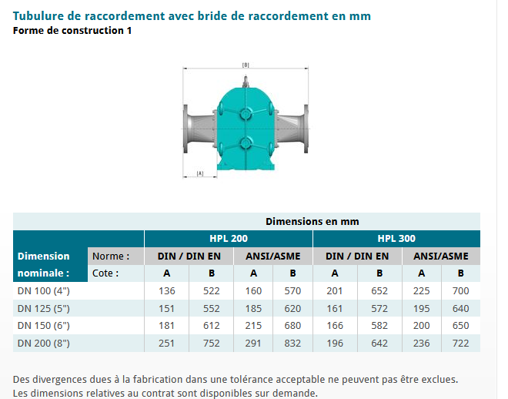

 | Débit projet | 21.60 | m3/h
 | Débit broyeur refoulement | 100 | m3/h

 | DN projet | 100 | mm
 | DN HPL | 100 | mm

 | Presion max | 1 | bar
 | Pression max HPL | 12 | bar

Référence Fournisseur
https://www.boerger.com/fr_FR/produits/appareils-de-broyage/vue-densemble.html

Ref pompes
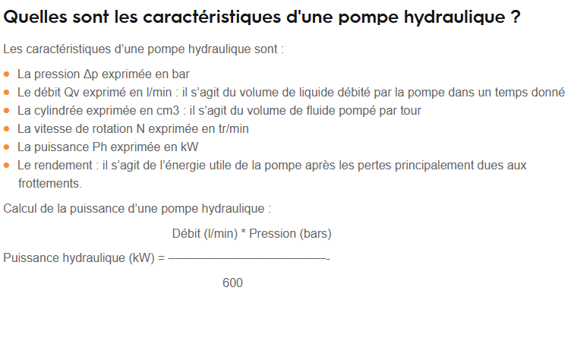
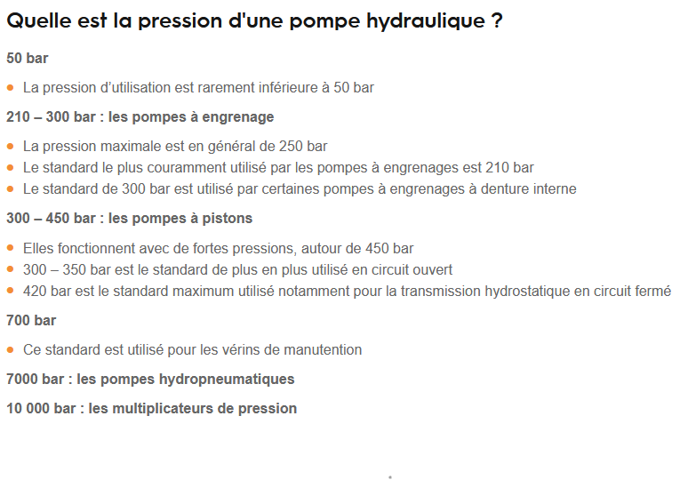
Illustration :

type | pompes à engrenages (interne/externe) | pompes à piston | pompes à palettes | pompe à vis
debit | debit constant | très grand débits |  |  | rappel le débit dépend de la vitesse de rotation, de la pression existant au refoulement et de la viscosité du fluide
pression | 50-210 bars | 300-450 bars |  | hautes
vitesse | 3000-600 tr/min | grande vitesse | <3000 tr/min
avantage | peu couteuse | meilleur rendement volumétrique/fiables | meilleur que les engrenages sur le rendement volumétrique/bruit faible | peu de bruit
inconvenient | rendenmtn volumétrique faible | couteuse | plus couteuse que les pompes àengrenages et moins que à pistons/fragiles | peu efficace et couteuse
usage courant | Engrenage extern : ascencsuer, fenduse de buche Engrnage interner :hydraulique non mobiles(machines outils, presse etc et véhicules das un espace clos c(chariot élévateur) | engin de chantier, vérin hydraulique, transport hydraucarbure, achine de découpe | matériel de travaucpublicc/ machine de moulage sous pression | pompage de fluides visqueux à HP (pétrole brut)

Aide : Généralement, dans le cas de pressions nominales (en fonctionnement continu) qui ne dépassent par 100 bars, on peut choisir n'importe quel type de pompe.

